Plantilla
Ficha de catalogación para los recursos educativos publicados en EducaTico -Versión 2- Notas: Cada campo cuenta con una guía para su mejor comprensión, además, se incluyen hojas o pestañas con las categorías de los campos solicitados.
Título | Descripción breve (50 caracteres) | Autor | Materia | Nivel | Usuario | Idioma | Derechos de uso | Tipo de contenido | Tipo de recurso educativo | Temática | Links a recurso externo | Imagen portada | Palabras clave | Fecha de publicación | Recurso relacionado
Colección de recursos GESPRO | Este sitio ofrece una selección de varios recursos digitales que el Ministerio de Educación Pública ofrece a la comunidad educativa en general, y que han sido producidos y gestionados por la Dirección de Recursos Tecnológicos del MEP. Le invitamos a visitar este sitio y a explorar muchos otros recursos más que se ofrecen en Educ@tico, el portal oficial del MEP. | MEP-GESPRO: Desarrollo: Luis Chacón Campos, Óscar Peréz Ramírez, Ana Araya Salazar, Patricia Hernández Conejo, Diseño gráfico: Marco Brenes López, Karla Guevara Murillo | Todas | Todos | Todos | Español | Atribución - No comercial - Compartir igual (Licencia Creative Commons) | Link-Enlace | TC13 | Ciencias Sociales/Educación | https://recursos.mep.go.cr/2021/coleccion_gespro/ | 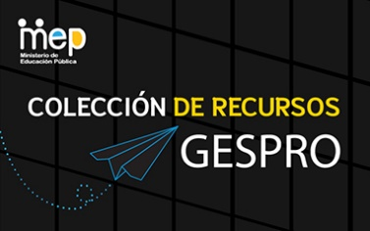 | recurso, apoyos, apoyo educativo, apps, app, multimedio, juegos, gamificación, pedagogía, GESPRO, recursos, profe en casa, juegos, sitios, multimedios, videos, juego, ayudas, pedagogía, Patricia Hernández Conejo, Luis Chacón Campos, Ana Araya Salazar, Oscar Perez Ramírez

